32 事業所数（可住地面積１㎢当たり）
 | 32 事業所数（可住地面積１㎢当たり）

 | 時点 2021(R3)年6月1日（２～３年毎） |  |  |  |  |  |  | 平 均 値 |  |  |  | 54.2
 | 単位 事業所，事業所 |  |  |  |  |  |  | 標準偏差 |  |  |  | 59.1
 | 市町村名 | 指標 | 順位 |  | 事業所数 |  | 市町村名 | 指標 | 順位 |  | 事業所数

 | 千葉県 | 51.7 |  | － |  | 182,689 | 八街市 | 37.2 |  | 21 |  | 2,361
 | 千葉市 | 129.2 |  | 8 |  | 27,826 | 印西市 | 25.7 |  | 34 |  | 2,427
 | 銚子市 | 44.4 |  | 18 |  | 3,096 | 白井市 | 55.9 |  | 13 |  | 1,704
 | 市川市 | 205.5 |  | 3 |  | 11,551 | 富里市 | 33.2 |  | 23 |  | 1,533
 | 船橋市 | 186.7 |  | 5 |  | 15,194 | 南房総市 | 16.8 |  | 39 |  | 1,798
 | 館山市 | 38.6 |  | 20 |  | 2,403 | 匝瑳市 | 17.5 |  | 38 |  | 1,514
 | 木更津市 | 53.9 |  | 14 |  | 5,221 | 香取市 | 15.2 |  | 43 |  | 3,182
 | 松戸市 | 217.5 |  | 2 |  | 12,947 | 山武市 | 15.2 |  | 43 |  | 1,635
 | 野田市 | 48.8 |  | 17 |  | 4,687 | いすみ市 | 16.2 |  | 40 |  | 1,475
 | 茂原市 | 38.8 |  | 19 |  | 3,244 | 大網白里市 | 26.0 |  | 33 |  | 1,289
 | 成田市 | 32.5 |  | 25 |  | 5,227 | 酒々井町 | 52.2 |  | 16 |  | 750
 | 佐倉市 | 53.7 |  | 15 |  | 4,417 | 栄町 | 15.6 |  | 42 |  | 456
 | 東金市 | 30.5 |  | 26 |  | 2,228 | 神崎町 | 13.0 |  | 49 |  | 206
 | 旭市 | 24.1 |  | 35 |  | 2,840 | 多古町 | 14.1 |  | 48 |  | 737
 | 習志野市 | 189.3 |  | 4 |  | 3,944 | 東庄町 | 12.4 |  | 51 |  | 490
 | 柏市 | 116.3 |  | 9 |  | 11,976 | 九十九里町 | 27.1 |  | 31 |  | 620
 | 勝浦市 | 32.6 |  | 24 |  | 1,006 | 芝山町 | 15.8 |  | 41 |  | 488
 | 市原市 | 36.4 |  | 22 |  | 8,380 | 横芝光町 | 14.9 |  | 46 |  | 858
 | 流山市 | 129.6 |  | 7 |  | 4,241 | 一宮町 | 30.0 |  | 27 |  | 501
 | 八千代市 | 103.1 |  | 10 |  | 4,770 | 睦沢町 | 10.4 |  | 52 |  | 227
 | 我孫子市 | 70.2 |  | 12 |  | 2,812 | 長生村 | 15.1 |  | 45 |  | 404
 | 鴨川市 | 27.2 |  | 29 |  | 1,752 | 白子町 | 14.6 |  | 47 |  | 377
 | 鎌ケ谷市 | 135.8 |  | 6 |  | 2,693 | 長柄町 | 9.4 |  | 53 |  | 270
 | 君津市 | 27.2 |  | 29 |  | 3,074 | 長南町 | 9.0 |  | 54 |  | 321
 | 富津市 | 20.7 |  | 36 |  | 1,723 | 大多喜町 | 12.5 |  | 50 |  | 509
 | 浦安市 | 248.8 |  | 1 |  | 4,304 | 御宿町 | 29.0 |  | 28 |  | 327
 | 四街道市 | 84.4 |  | 11 |  | 2,370 | 鋸南町 | 19.1 |  | 37 |  | 352
 | 袖ケ浦市 | 26.2 |  | 32 |  | 1,952

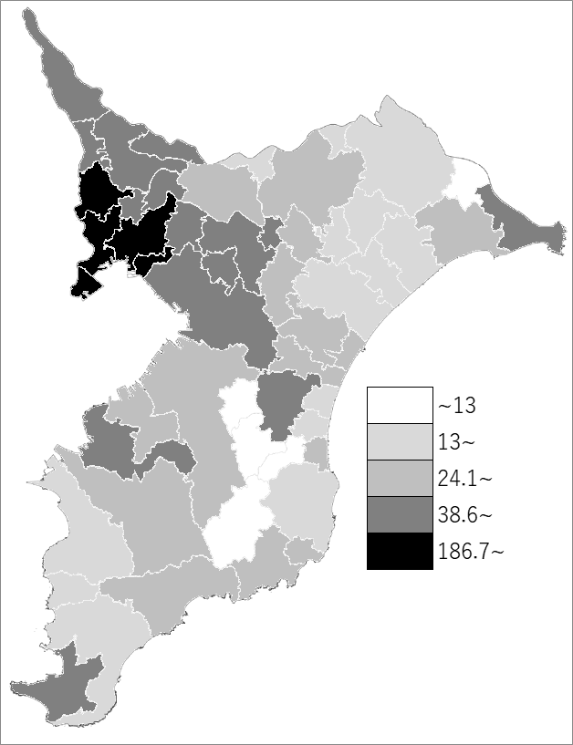
 | 千葉県の推移
 | 事業所数（右軸） | 指標
平成21年 | 202670 | 57.8
平成24年 | 190239 | 53.9
平成26年 | 194877 | 55.2
平成28年 | 188740 | 53.1
令和3年 | 182689 | 51.7

《備 考》 ・資料出所 統計課「令和3年経済センサス-活動調査」 ・算出方法 事業所数（民営）÷可住地面積 ・千葉県の推移グラフは、平成24年、平成28年及び令和3年は経済センサス-活動調査、 平成21年及び平成26年は経済センサス-基礎調査の数値です。

